Sheet1
胖胖 | 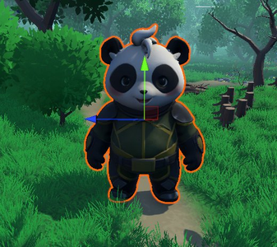 | 队伍中的乐观力量担当，帅气外表下藏着暖心细节，负责带动队伍氛围与力量型交互
诺亚 | 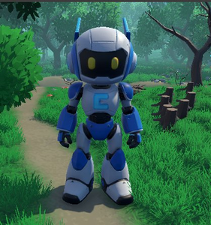 | 博士助手，科研支持角色，理性冷静，负责向玩家输出科普知识（雨林生态、玛雅文明）
梦博士 | 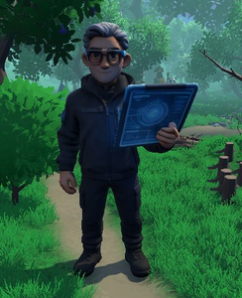 | 非玩家角色（NPC），游戏中以全息通讯/远程语音形式出现，负责给探险队下达任务、提供科学背景信息，是队伍的后方大脑和情报中枢
玛雅祭司 | 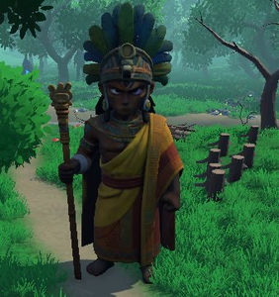 | 玛雅幻境中的权威角色，主导祭祀仪式，是古代文明智慧的代言人，具有神秘感和仪式感
玛雅展战士 | 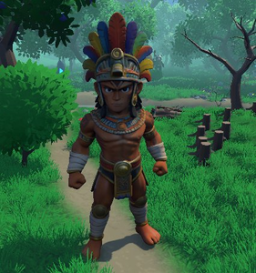 | 第3幕球赛交互场景中的传球对手，需要支持完整的传球动画序列

